Sheet1
类型 | 属性 | 商城中该字段的中文名 | 商城中该字段的英文名 | 单位 | 例子
 | 易损 |  |  |  | Y
物品属性 Item Info | 产品图片 | 产品图片 | Product Image
 | 型号(公制) | 型号 | Model |  | MEX-RH30-13-20-13-L
 | 型号(英制) | 型号 | Model |  | MEX-RH30-05-08-5-L
 | 品牌 | 品牌 | Brand |  | LockedAir/LockedPaper
 | 料号 | 料号 | Part No. |  | 90R01258
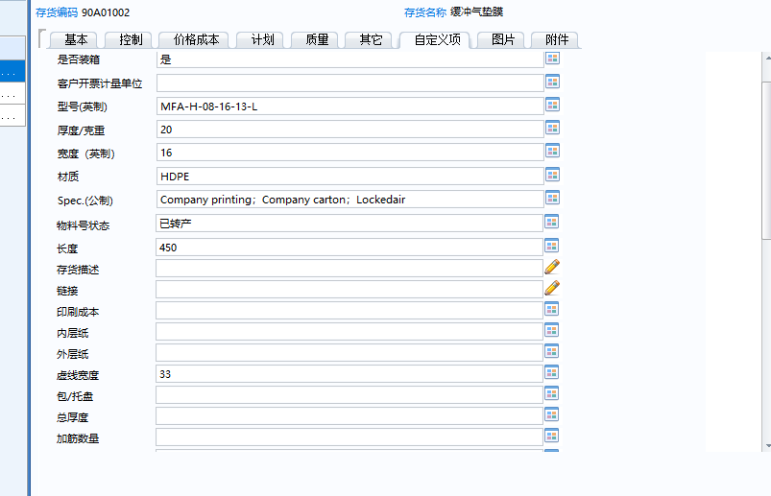
 | 名称(英文) | 名称 | Item |  | MEX:Air pillow film MEC:Box-packed air pillow film MEY: Open air pillow film MFA:Air tube film MFB:Air bubble film MFC:Air square bubble film MFD:Air round bubble film MFE:Air tube-wider film MFF:Air tiny bubble film MFH:Air heart shape film MFG:Air larger bubble film MFJ:空白 纸塑系列： MEX:Paper pillow film MFC:Paper square bubble film MFB:Paper bubble film
 | 电压 | 电压 | Voltage | V | 110； 220； 100~240
 | 频率 | 频率 | Frequency | Hz | 50; 60; 50/60
 | Spec.(公制) | 规格描述 | Spec. |  | 13um 30%HDPE Pillow, 20cmx13cm,1000m,150R/PL
 | Spec.(英制) | 规格描述 | Spec. |  | .5mil 30%HDPE Pillow, 8"x5.0", 3281', 150R/PL
 | 适用机型 | 适用机型 | Applicable Machine |  | LA-E4C/LA-E4S
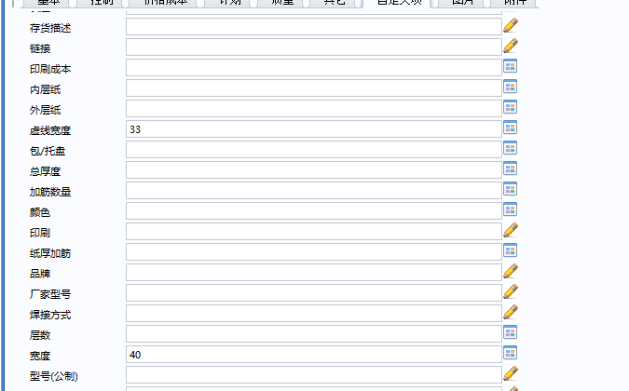
 | 适配序列号 | 适配序列号 | Applicable SN.
 | 商品单位 | 单位 | Unit
额外属性 Other Info | 袋型 | 袋型 | Film Type |  | Pillow； Bubble； Tube; Precut Air Pillow;
 | 系列 | 袋型编码 | Film Type Code |  | MEX
 | 材质 | 材质 | Material |  | HDPE; LDPE; PAPE; PAPER-PE
 | 泡径 | 泡径 | Bubble Dia. | mm | 13
 | 泡径(英制) | 泡径 | Bubble Dia. | inch | 5
 | 厚度/克重(公制) | 厚度/克重(公制) | Thickness/Basis Weight | μm / gsm | 13
 | 厚度/克重(英制) | 厚度/克重(英制) | Thickness/Basis Weight | mil / lb | 05
 | 宽度(公制) | 宽度 | Width | cm | 20
 | 宽度(英制) | 宽度 | Width | inch | 08
 | 袋长(公制) | 袋长 | Perforation | cm | 13
 | 袋长(英制) | 袋长 | Perforation | inch | 5
 | 总长(公制) | 总长 | Length | m | 1000
 | 总长(英制) | 总长 | Length | ft | 3281
 | 筋数 | 筋数 | Reinforcement |  | 5
 | 层数 | 层数 | Ply |  | 1
 | 颜色 | 颜色 | Color |  | Black
 | 印刷 | 印刷 | Printing |  | YES; NO; Customized
 | 纸筒内径(公制) | 纸筒内径 | Inner Dia. | cm | 5.08
 | 纸筒内径(英制) | 纸筒内径 | Inner Dia. | inch | 2
 | 必选品 | 必选品 | Necessaries
 | 必选品数量 | 必选品数量 | Qty. of necessaries
包装属性 Package Info | 包装方式 | 包装方式 | Packaging Method |  | Box;
 | 包装图片 | 包装图片 | Packaging Image
 | 包装尺寸 | 包装尺寸 | Packaging Dim. | cm | 21*21*42
 | 包装尺寸(英制) | 包装尺寸 | Packaging Dim. | inch | 8.3*8.3*16.5
 | 单件净重 | 单件净重 | Net Weight | kg | 4.65
 | 单件净重(英制) | 单件净重 | Net Weight | lb | 10.25
 | 包装毛重 | 包装毛重 | Gross Weight | kg | 10.13
 | 包装毛重(英制) | 包装毛重 | Gross Weight | lb | 22.34
 | 单箱数量 | 单箱数量 | Qty per Carton |  | 2
打托属性 Pallet Info | 托盘尺寸 | 托盘尺寸 | Pallet Size | cm | 110*110
 | 托盘尺寸(英制) | 托盘尺寸 | Pallet Size | inch | 43.3*43.3
 | 一托数量1 | 一托数量 | Packs per Pallet |  | 150
 | 打托高度1 | 打托高度 | Pallet Height | cm | 141
 | 打托高度1(英制) | 打托高度1 | Pallet Height | inch | 55.51
 | 整托毛重1 | 整托毛重1 | GW per Pallet | kg | 775.05
 | 整托毛重1(英制) | 整托毛重1 | GW per Pallet | lb | 1708.69
 | 一托数量2 | 一托数量2 | Packs per Pallet |  | 200
 | 打托高度2 | 打托高度2 | Pallet Height | cm | 185
 | 打托高度2(英制) | 打托高度2 | Pallet Height | inch | 72.83
 | 整托毛重2 | 整托毛重2 | GW per Pallet | kg | 1028.4
 | 整托毛重2(英制) | 整托毛重2 | GW per Pallet | lb | 2267.23
 | 一托数量3 | 一托数量3 | Packs per Pallet |  | 100
 | 打托高度3 | 打托高度3 | Pallet Height | cm | 100
 | 打托高度3(英制) | 打托高度3 | Pallet Height | inch | 39.37
 | 整托毛重3 | 整托毛重3 | GW per Pallet | kg | 521.7
 | 整托毛重3(英制) | 整托毛重3 | GW per Pallet | lb | 1150.15

U8特有属性 | 总厚度
 | 厂家型号
 | 内层纸
 | 外层纸
 | 存货名称
 | 是否装箱
 | 规格型号
 | 工程图号

